填写示例
设计稿反馈文档
填写说明：反馈人员填写左边五列，发给UI设计师，由UI填写右边两列和完成时间，发给反馈人 |  |  |  |  |  |  |  |  |  |  |  |  | 版本号：V1.0
反馈人填写 |  |  |  |  |  |  |  | UI设计师填写
项目名称 | 101教育PPT-增加老师查看班级学情 |  |  | 统计结果 |  |  |  | UI设计师 | XXX | 统计结果
反馈人员 | XXX |  |  | 遗漏 | 1 | 与原型不一致 | 1 | 修改完成时间 | 2017.04.05 | 接收并修改 | 2 | 无法修改 | 0
反馈时间 | 2017.03.28 |  |  | 新增 | 0 | 其他 | 0 |  |  | 待讨论/待确认 | 0 | 其他 | 0
类型 | 页面 | 原型截图/ CHECKLIST截图 | UI截图 |  |  | 具体说明 |  | 确认问题 | 具体说明
与原型不一致 | 个人中心-我的课程 |  | 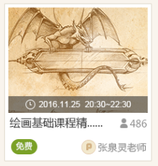 |  |  | 原型：已学人数 UI：参与人数 |  | 接收并修改 | 需与策划确认，原型有改动
遗漏 | 学生端-直播课程 |  | 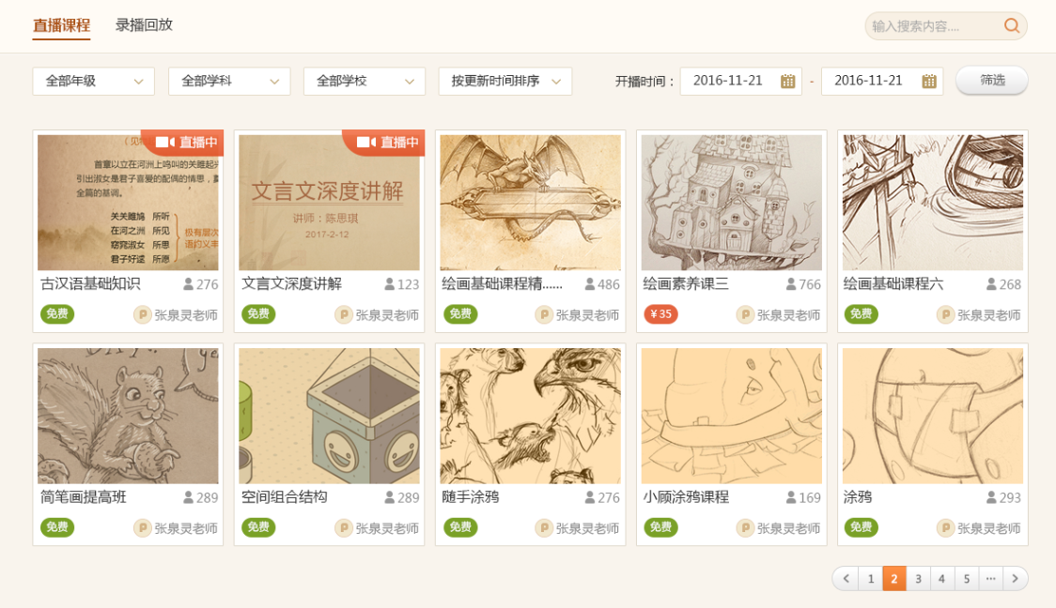 |  |  | 未提供列表为空的占位图 |  | 接收并修改 | ——

